关系图
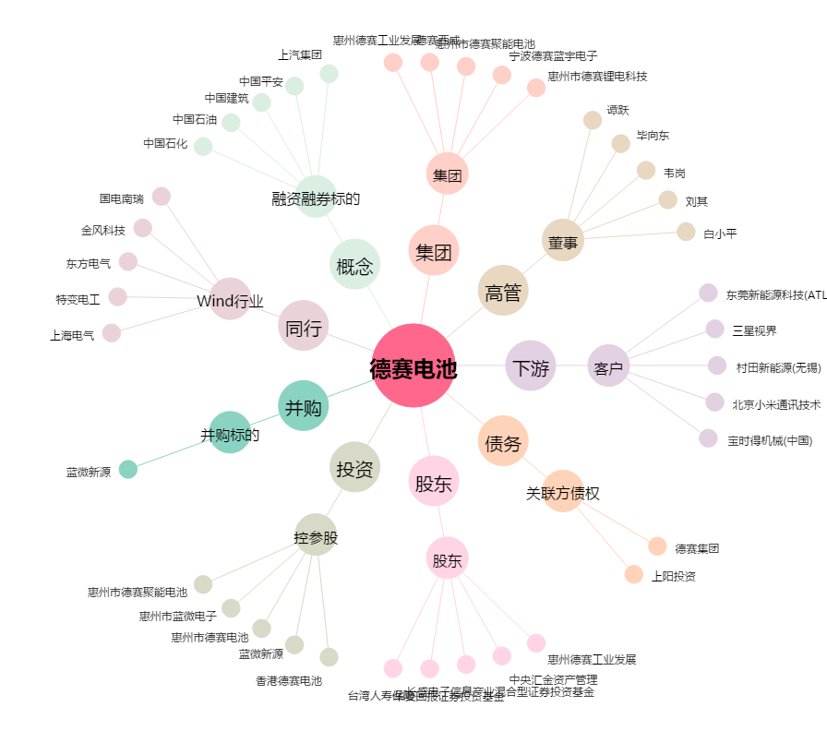
德赛电池[000049.SZ] - 关系概览图

